Sayfa1
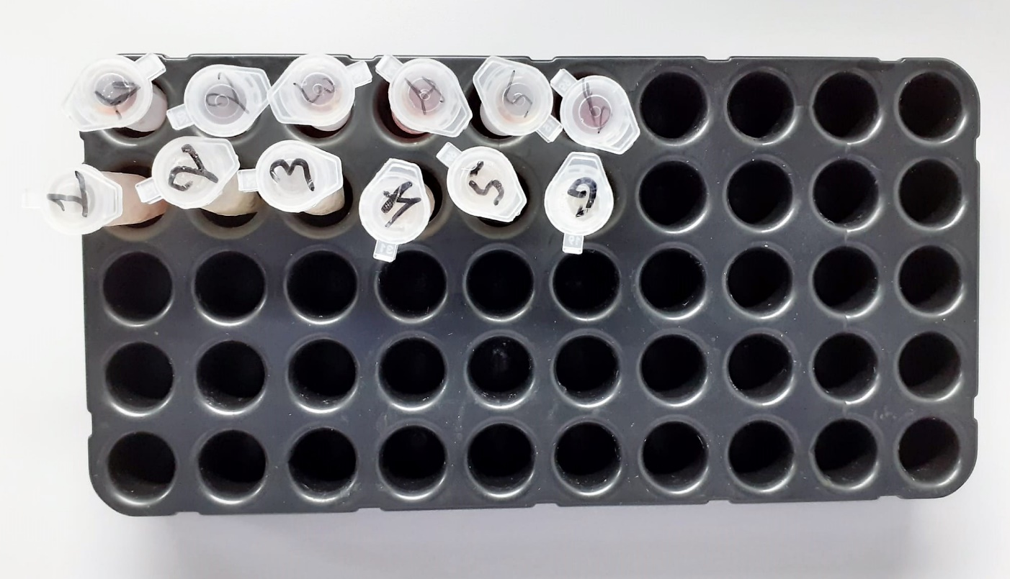
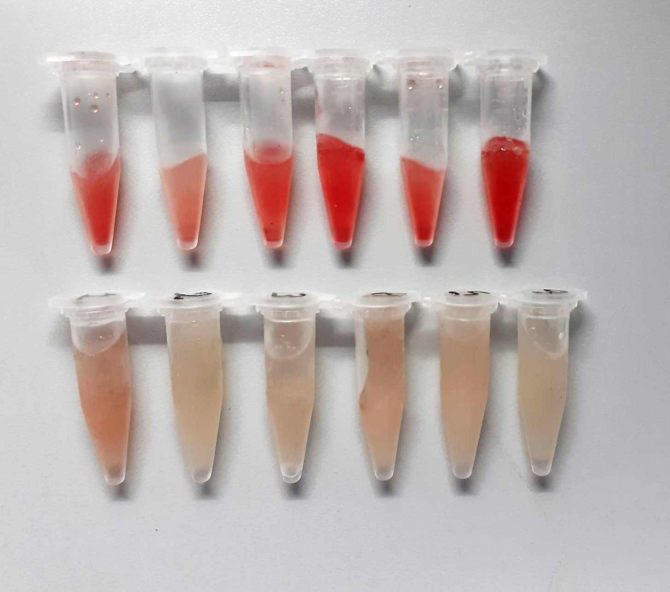
Numune Adı | CRP (mg/L) | TP (g/dl) | LDH ( U/L) | AST (U/L) | ALT (U/L) | UREA (mg/dl) | CREA (mg/dl) | ALB (g/dl) | NOT
1 | 0.27 | 6.32 | 2125 | 114 | 81 | 61 | 1.17 | 3.68 | hemolizli | Kullanılan cihaz: Mindray marka BS300 model tam otomatik biyokimya cihazı
2 | 0.32 | 6.41 | 1777 | 118 | 89 | 57 | 1.06 | 3.91 | hemolizli | CRP: C-Reactive Proteın
3 | 0.26 | 6.06 | 2172 | 128 | 86 | 59 | 1.09 | 3.93 | hemolizli | AST: Aspartat Aminotransferaz
4 | 0.32 | 6.13 | 2491 | 478 | 431 | 58 | 1.02 | 3.93 | hemolizli | TP: Total Proteın
5 | 0.22 | 6.52 | 1893 | 136 | 112 | 63 | 1.08 | 3.85 | hemolizli | ALB: Albumın
6 | 0.33 | 6.9 | 3513 | 252 | 200 | 58 | 1.15 | 3.8 | hemolizli | ALT: Alanin aminotransferaz
7 | 0.35 | 6.06 | 2467 | 200 | 82 | 67 | 1.47 | 3.8 |  | CREA: Creatinine
8 | 0.41 | 6.52 | 2277 | 154 | 68 | 60 | 1.16 | 4.15 |  | UREA: Üre
9 | 0.53 | 5.86 | 3376 | 162 | 67 | 60 | 1.19 | 4.06 |  | LDH: Laktat dehidrogenaz
10 | 0.45 | 5.79 | 2713 | 113 | 48 | 59 | 1.22 | 3.93
11 | 0.45 | 5.4 | 1852 | 93 | 48 | 51 | 1.17 | 3.52
12 | 0.43 | 6.43 | 1997 | 119 | 67 | 67 | 1.32 | 3.99

